Formatação 1
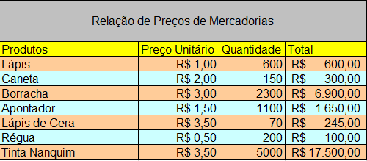
Relação de Preços de Mercadorias
Produtos | Preço Unitário | Quantidade | Total
Lápis | 1 | 600 | R$ 600.00
Caneta | 2 | 150 | R$ 300.00
Borracha | 3 | 2300 | R$ 6,900.00
Apontador | 1.5 | 1100 | R$ 1,650.00
Lápis de Cera | 3.5 | 70 | R$ 245.00
Régua | 0.5 | 200 | R$ 100.00
Tinta Nanquim | 3.5 | 5000 | R$ 17,500.00

Formatação 2
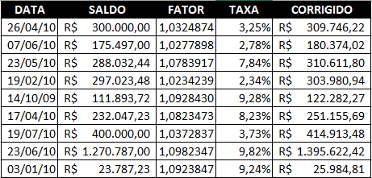
DATA | SALDO | FATOR | TAXA | CORRIGIDO
2010-04-26 | 300000 | 1.032487 | 0.0324874 | 309746.22
2010-06-07 | 175497 | 1.027789783 | 0.027789783 | 180374.02355
2010-05-23 | 288032.44 | 1.07839173 | 0.07839173 | 310611.80127
2010-02-19 | 297023.48 | 1.02342394 | 0.02342394 | 303980.94017
2009-10-14 | 111893.72 | 1.0928429847 | 0.09284298472 | 122282.26694
2010-04-17 | 232047.23 | 1.082347284 | 0.082347284 | 251155.68915
2010-07-19 | 400000 | 1.03728371 | 0.03728371 | 414913.484
2010-06-23 | 1270787 | 1.0982347284 | 0.0982347284 | 1395622.4158
2010-01-03 | 23787.23 | 1.092384724 | 0.092384724 | 25984.806678

Formatação 3
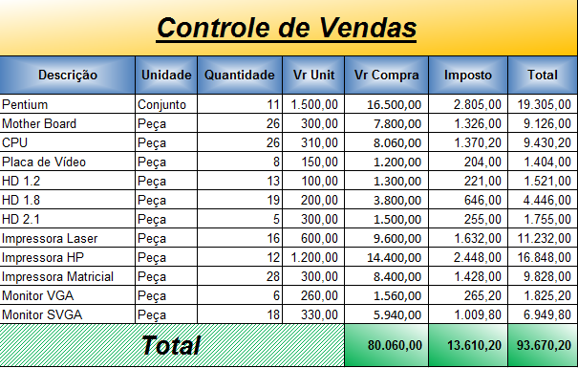
Controle de Vendas
Descrição | Unidade | Quantidade | Vr Unit | Vr Compra | Imposto | Total
Pentium | Conjunto | 11 | 1500.00 | 16500.00 | 2805.00 | 19305.00
Mother Board | Peça | 26 | 300.00 | 7800.00 | 1326.00 | 9126.00
CPU | Peça | 26 | 310.00 | 8060.00 | 1370.00 | 9430.00
Placa de Vídeo | Peça | 8 | 150.00 | 1200.00 | 204.00 | 1404.00
HD 1.2 | Peça | 13 | 100.00 | 1300.00 | 221.00 | 1521.00
HD 1.8 | Peça | 19 | 200.00 | 3800.00 | 646.00 | 4446.00
HD 2.1 | Peça | 5 | 300.00 | 1500.00 | 255.00 | 1755.00
Impressora Laser | Peça | 16 | 600.00 | 9600.00 | 1632.00 | 11232.00
Impressora HP | Peça | 12 | 1200.00 | 14400.00 | 2448.00 | 16848.00
Impressora Matricial | Peça | 28 | 300.00 | 8400.00 | 1428.00 | 9828.00
Monitor VGA | Peça | 6 | 260.00 | 1560.00 | 265.00 | 1825.00
Monitor SVGA | Peça | 18 | 330.00 | 5940.00 | 1009.80 | 6949.80
Total |  |  |  | 80060.00 | 13609.80 | 93669.80

